Biomasse-Rechner u
Biomasse-Rechner für Waldholz
Mit diesem Biomasse-Rechner können Sie durch Eingabe des Feuchtegehaltes (bitte nur hier Änderungen eingeben,
blau markierte Zahl !; keine Zellen löschen !!) weitere Eigenschaften von üblichen Holzbrennstoffen errechnen lassen.
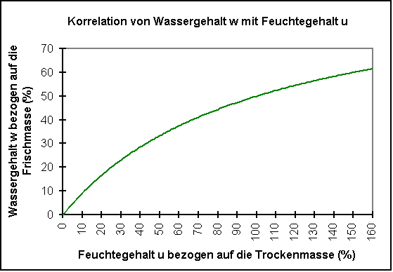
Feuchtegehalt u in %: | 50
(bezogen auf die Trockenmasse)

Wassergehalt w in %: | 33.3
(bezogen auf die Frischmasse)

 | Fichte | Kiefer | Buche | Eiche
Lagerungsdichte Rundholz (kg/Rm) | 397 | 451 | 582 | 587
Lagerungsdichte Rundholz (kg/Fm) | 567 | 645 | 833 | 840
Lagerungsdichte Hackschnitzel (kg/Sm³) | 227 | 258 | 333 | 336

Heizwert Hu (kWh/kg oder MWh/t) | 3.26 | 3.26 | 3.05 | 3.05
Energiedichte der Hackschnitzel (kWh/Sm³) | 739 | 840 | 1,017 | 1,026

